PruebasAcept
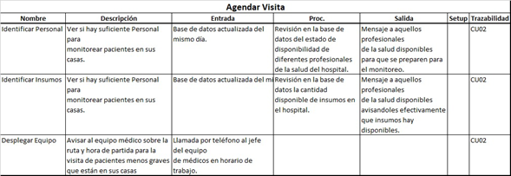
Screen | Campo | Esperado |  | Entrada |  | Salida | Trazabilidad
Sign In | Email | correo@servicio.algo |  | correo invalido (sin @ y/o .algo) |  | Correo invalido, intentalo denuevo
 |  |  |  | Correo ingresado ya existe |  | El email que ingresaste esta en uso, por favor ingresa otro
 | Password (1) | 6<caracteres<16 |  | 6>caracteres>16 |  | La contraseña debe tener más de 6 caracteres y menos de 16
 | Password (2) | Pass(1) y Pass(2) deben ser iguales |  | Pass (1) y Pass(2) no coinciden |  | Contraseñas no coinciden, por favor intentalo denuevo

 | Sign In | email y pass(1) y (2) |  | datos ingresados validos |  | Procede a registro de sistema
Log In | Email | correo@servicio.pais |  | email no registrado |  | Email y/o contraseña incorrecta/s, por favor intentalo denuevo
 | password | ******** |  | Contraseña equivocada
 | Login | email y pass |  | email y pass validos |  | GoTo ---> HomeScreen
Tratamiento | Titulo | Titulo 1 |  | Titulo ya existe |  | El título que ingresaste ya existe.
 |  |  |  | Titulo vacio |  | Agrega un titulo al tratamiento.

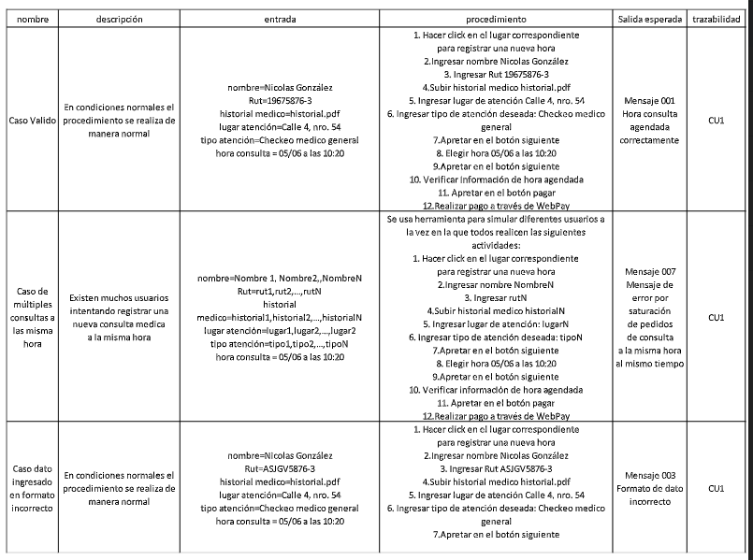

Nombre | Descripción | Entrada | Procedimiento | Salida Esperada | Trazabilidad
Agregar tratamiento exitoso | En condiciones normales este procedimiento se realiza de manera normal | titulo=Aricept descripcion=El paciente tiene que tomar una pastilla de aricept cada 6 horas durante 4 dias fecha incio= 02/11/2020 fecha fin= 06/11/2020 intervalo= cada 6 horas | 1.-El usuario inicia creacion de prodecimiento 2.- El usuario rellena formulario de creacion de tratamiento correctamente 3.- El usuario preciona en boton "guardar tratamiento" | El Tratamiento a sido creado con exito | CU10.1
Agregar tratamiento con nombre ya existente | El cuidador quiere agregar un nuevo tratamiento pero el nombre de este ya esta en uso | titulo=Aricept descripcion=El paciente tiene que realizar cierto tratamiento fecha incio= 04/11/2020 fecha fin= 07/11/2020 intervalo= cada 7 horas | 1.-El usuario inicia creacion de prodecimiento 2.- El usuario rellena formulario de creacion de tratamiento correctamente 3.- El usuario preciona en boton "guardar tratamiento" | Mensaje de error indicando que nombre de tratamiento ya esta en uso | CU10.1
Cancelar crear nuevo tratamiento | El cuidador quiere agregar un nuevo tratamiento pero se arrepiente durante el proceso | Cancelar (boton Back del celular) | 1.- el usuario inicia creacion de tratamiento 2.- el usuario rellena formulario "nuevo tratamiento" 3.- el usuario decide cancelar la creacion del nuevo tratamiento 4.- El usuario preciona boton "volver" de su celular | depliga mensaje solicitando confirmacion "¿Estas seguro que quieres cancelar la creacion del nuevo tratamiento?" | CU10.1
Error de Fecha Termino | La fecha indicada para el término del tratamiento es anterior a la fecha de inicio. | Inicio = 13/10/2020 14:00 Fin = 11/10/2020 15:00 | 1. El usuario ingresa una fecha especifica para el inicio del tratamiento. 2. El usuario ingresa una hora especifica para el inicio del tratamiento. 1. El usuario ingresa una fecha especifica para el fin del tratamiento. 2. El usuario ingresa una hora especifica para el fin del tratamiento. 3. El usuario presiona el boton para confirmar la agregación o edición del tratamiento. | Mensaje de Error del Sistema: La fecha de término no puede ser anterior a la fecha de inicio. | CU10.1
Eliminar Tratamiento de manera exitosa | El cuidador decide elminar un tratamiento del paciente | El cuidador selecciona tratamiento que desea eliminar | 1. El usuario selecciona tratamiento que desea eliminar 2. El usuario hace click en la opcion de borrar tratamiento 3. El usuario confirma eliminacion de tratamiento | Mensaje exitoso sobre tratamiento eliminado | CU10.2
Eliminar Tratmiento con perdida de conexion | El cuidador decide elminar un tratamiento del paciente | El cuidador selecciona tratamiento que desea eliminar | 1. El usuario selecciona tratamiento que desea eliminar 2. El usuario hace click en la opcion de borrar tratamiento 3. El usuario confirma eliminacion de tratamiento | Mensaje de error indicando que no se cuenta con conexion a internet por lo que no se pudo eliminar tratamiento de manera exitosa | CU10.2
Eliminar Tratamiento y sus alarmas | El cuidador decide elminar un tratamiento del paciente | El cuidador selecciona tratamiento que desea eliminar | 1. El usuario selecciona tratamiento que desea eliminar 2. El usuario hace click en la opcion de borrar tratamiento 3. El usuario confirma eliminacion de tratamiento | Las alarma asociadas al tratamiento eliminado seran correctamente eliminadas | CU10.2
Pestaña de confirmacion, crear alarma | Cuando el cuidador termina de realizar paso a paso "Agregar tratamiento" | titulo=Aricept descripcion=El paciente tiene que tomar una pastilla de aricept cada 6 horas durante 4 dias fecha incio= 02/11/2020 fecha fin= 06/11/2020 intervalo= cada 6 horas | 1.-El usuario inicia creacion de prodecimiento 2.- El usuario rellena formulario de creacion de tratamiento correctamente 3.- El usuario preciona en boton "guardar tratamiento" | Se a creado la alarma exitosamente | CU10.1
Confimarcion de realizacion de tratamiento | El cuidador confirma que el paciente realizo su tratamiento | Se realiza click en la confimacion del tratamiento | 1. El usuario hace click en boton de confimacion de tratamiento 2. El usuario realiza segunda confirmacion de realizacion del tratamiento | La alarma se detiene exitosamente | HU12
Confirmacion de realizacion de tratmiento fallida | El cuidador no confirma la correcta realizacion del tratamiento | Se hace click en la opcion de tratmiento no realizado | 1. El usuario confirma que el paciente no realizo el tratmiento 2. El usuario vuelve a confirmar que el paciente no realizo el tratamiento | La alarma se detiene exitosamente | HU12
Visualizar Tratamiento | El cuidador quiere revisar los tratamientos que tiene que realizar el paciente | Realiza click en boton de ver tratamientos | 1.El usuario hace click en visualizar tratamientos 2. El usuario selecciona un tratamiento 3. El usuario visualiza el tratamiento | Se despliega la informacion del tratamiento seleccionado | HU16
Visualizar Tratamiento Fallido | El cuidador quiere revisar los tratamientos que tiene que realizar el paciente | Realiza click en boton de ver tratamientos | 1.El usuario hace click en visualizar tratamientos 2. El usuario selecciona un tratamiento 3. El usuario visualiza el tratamiento | El sistema no esta capaz de recolectar la informacion del tratamiento y muestra un mensaje de error | HU16

